Троллейбусы
ПРАЙС-ЛИСТ НА РАЗМЕЩЕНИЕ РЕКЛАМЫ НА ТРОЛЛЕЙБУСАХ В Г.ЕКАТЕРИНБУРГ C |  |  |  |  |  |  |  | 2020-01-01

Полное брендирование |  |  |  |  |  | Промо брендирование (борта)
3 мес | Аренда | Материалы | Монтаж | Итого |  | 3 мес | Аренда | Материалы | Монтаж | Итого
Троллейбус 1 категории | 47,000 ₽ | 26,000 ₽ | 27,000 ₽ | 100,000 ₽ |  | Троллейбус 1 категории | 33,000 ₽ | 15,000 ₽ | 14,500 ₽ | 62,500 ₽
Троллейбус 2 категории | 40,000 ₽ |  |  | 93,000 ₽ |  | Троллейбус 2 категории | 28,000 ₽ |  |  | 57,500 ₽

6 мес | Аренда | Материалы | Монтаж | Итого |  | 6 мес | Аренда | Материалы | Монтаж | Итого
Троллейбус 1 категории | 84,600 ₽ | 26,000 ₽ | 31,500 ₽ | 142,100 ₽ |  | Троллейбус 1 категории | 59,400 ₽ | 15,000 ₽ | 17,500 ₽ | 91,900 ₽
Троллейбус 2 категории | 72,000 ₽ |  |  | 129,500 ₽ |  | Троллейбус 2 категории | 50,400 ₽ |  |  | 82,900 ₽

12 мес | Аренда | Материалы | Монтаж | Итого |  | 12 мес | Аренда | Материалы | Монтаж | Итого
Троллейбус 1 категории | 131,600 ₽ | 26,000 ₽ | 40,500 ₽ | 198,100 ₽ |  | Троллейбус 1 категории | 92,400 ₽ | 15,000 ₽ | 23,500 ₽ | 130,900 ₽
Троллейбус 2 категории | 112,000 ₽ |  |  | 178,500 ₽ |  | Троллейбус 2 категории | 78,400 ₽ |  |  | 116,900 ₽

Пролонгация размещения (ПОЛНОЕ брендирование) |  |  |  |  |  | Пролонгация размещения (ПРОМО брендирование)
цена за аренду + 1500 р./мес (техсопровождение*) |  |  |  |  |  | цена за аренду + 1000 р./мес (техсопровождение*)

Соответствие маршрутов категориям |  |  |  |  |  | Стоимость услуг дизайнера, руб.
1 категория |  | 1, 3, 4, 5, 6, 7, 9, 11, 14, 15, 17, 18, 19, 20 |  |  |  | Адаптация макета (из имеющегося файла заказчика) |  |  |  | 5,000 ₽
2 категория |  | 8, 10, 12, 13, 16 |  |  |  | Верстка макета из файлов, предоставленных Заказчиком |  |  |  | 11,000 ₽
*Техсопровождение - полная ответственность Исполнителя перед Заказчиком по поддержанию РИМ в надлежащем состоянии, независимо от внешних факторов, в т.ч. повреждения при ДТП |  |  |  |  |  | Полный цикл разработки оригинал-макета |  |  |  | 21,000 ₽
 |  |  |  |  |  | Доработка/изменение уже согласованного макета |  |  |  | от 2 000 ₽

Пример полного брендирования:
Пример промо брендирования:
производится монтаж пленки на левый и правый борта, от стекла до "юбки",
без окраски. Штатный цвет "юбки" и бамперов голубой, корпуса - белый.
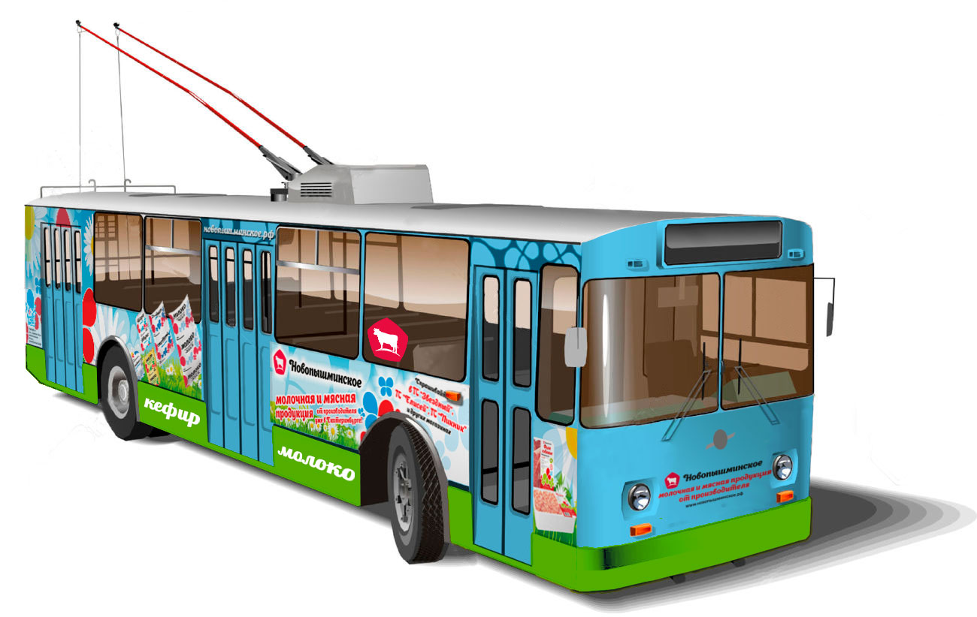 |  |  |  |  | 